Dashboard
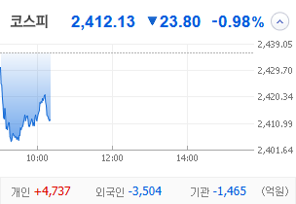
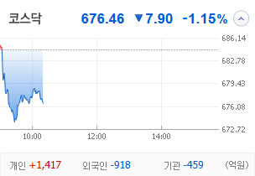
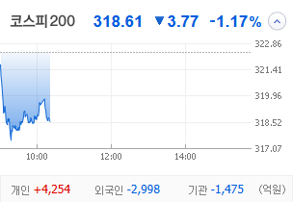
KOSPI |  | KOSDAQ |  | KOSPI 200 | 경제전망리포트 업데이트 |  |  |  |  | 종목명 | 0
 |  |  |  |  | 상승종목 |  |  |  |  | 종목별 투자정보
 |  |  |  |  | 번호 | 구분 | 등락률순위 | 종목명 | URL | 현재가
 |  |  |  |  | 1 | KOSPI | 1 | 0 | 0 | 전일비
 |  |  |  |  | 2 |  | 2 | 0 | 0 | 등락률 |  |  | 끌고오는 방법
 |  |  |  |  | 3 |  | 3 | 0 | 0 | 거래량 |  |  | 같이 고민해 쥬세요
 |  |  |  |  | 4 |  | 4 | 0 | 0 | 시가총액
다우산업 |  | 나스닥 |  | S&P 500 | 5 |  | 5 | 0 | 0 | 영업이익
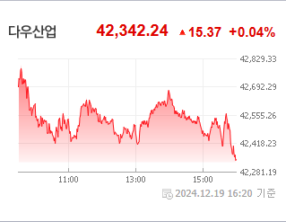
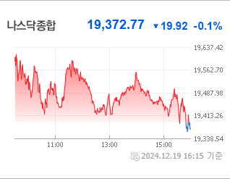
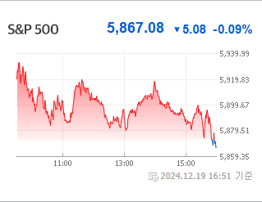
43,828.06 | 하락 86.06 -0.2% | 19,926.72 | 23.88+.12%상승 |  | 6 |  | 6 | 0 | 0 | 외국인비율
 |  |  |  |  | 7 |  | 7 | 0 | 0 | PER
 |  |  |  |  | 8 |  | 8 | 0 | 0 | ROE
 |  |  |  |  | 9 |  | 9 | 0 | 0 | PBR
 |  |  |  |  | 10 |  | 10 | 0 | 0
 |  |  |  |  | 11 | KOSDAQ | 1 | 0 | 0
USD환율 |  | JPY환율 |  | EUR환율 | 12 |  | 2 | 0 | 0
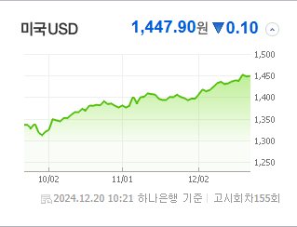
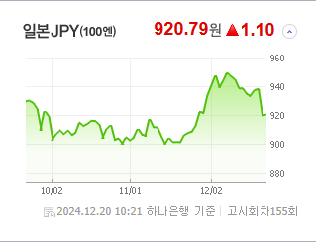
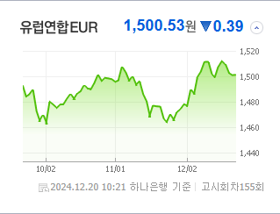
 |  |  |  |  | 13 |  | 3 | 0 | 0 | 공시지표
 |  |  |  |  | 14 |  | 4 | 0 | 0 | 파일명 |  |  | URL
 |  |  |  |  | 15 |  | 5 | 0 | 0
 |  |  |  |  | 16 |  | 6 | 0 | 0
 |  |  |  |  | 17 |  | 7 | 0 | 0 | 오늘자 뉴스
 |  |  |  |  | 18 |  | 8 | 0 | 0 | 제목 | 요약 | 본문 | 출처 | URL
WTI |  | 유가 |  | 금 | 19 |  | 9 | 0 | 0
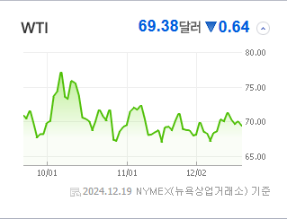
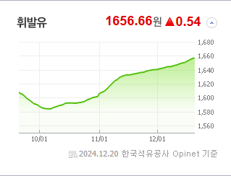
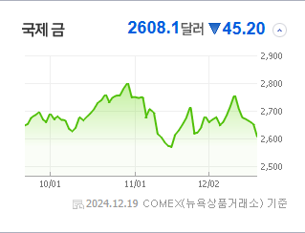
 |  |  |  |  | 20 |  | 10 | 0 | 0

 |  |  |  |  | 실시간 뉴스
 |  |  |  |  | 출처 |  | 제목 |  | URL
 |  |  |  |  | 헤럴드경제 |  | ‘6600억 美 보조금’ 약발 안 통하는 SK하닉…FOMC·마이크론 쇼크에 K-반도체株 ‘휘청’ [투자360] |  | ▶
 |  |  |  |  | 헤럴드경제 |  | 코스피 2400 저지선마저 뚫리나…파월의 여진에 ‘흔들’ [투자360] |  | ▶
 |  | 업종별시세 |  |  | 한국경제 |  | "대선 도전하나?" 질문받더니…우원식 반응에 '테마주' 술렁 |  | ▶
 |  |  |  |  | 한국경제 |  | 7.5조 국채' 투매한 외국인에…환율 1450원 뚫렸다 |  | ▶
 |  |  |  |  | 연합뉴스 |  | 코스피 장 초반 2,400대까지 밀려…외인·기관 '팔자'(종합) |  | ▶
 |  |  |  |  | 한국경제 |  | 보조금 확정에도…SK하이닉스, FOMC·마이크론 쇼크에 약세 |  | ▶
 |  |  |  |  | 한국경제 |  | "당분간 배당 어렵다" 증권가 전망에…현대해상, 52주 최저가 '추락' |  | ▶
 |  |  |  |  | 데일리안 |  | 신한투자증권 “美, 금리발 조정장 온다…연말연초 둔화세 전망” |  | ▶
 |  |  |  |  | 머니투데이 |  | LG에너지솔루션, 4분기 실적부진 불가피…고객사 재고조정 영향-삼성 |  | ▶
 |  |  |  |  | 뉴스1 |  | 삼성證 "롯데케미칼, 단기 재무 우려 소멸에도…목표가 6%↓" |  | ▶
 |  |  |  |  | 뉴시스 |  | 유안타證 "삼성E&A, 내년 초 실적 발표가 주가 변곡점…목표가↓" |  | ▶
 |  |  |  |  | 헤럴드경제 |  | ‘매파’ FOMC 충격 아직도 얼얼…코스피, ‘저평가’란 이유로 오를까? [투자360] |  | ▶
 |  |  |  |  | 조선비즈 |  | 한투證 “외국인, 韓이 아닌 삼성전자·SK하이닉스 판 것” |  | ▶
 |  |  |  |  | 아시아경제 |  | 美증시 혼조 마감, 국내 증시 "방어·배당주 대응 유효"[굿모닝 증시] |  | ▶
 |  |  |  |  | 이데일리 |  | 답답한 환율천장…“낙폭과대 개별 중소형주 유리”[오늘증시전망] |  | ▶
 |  |  |  |  | 헤럴드경제 |  | ‘NYSE+나스닥’ 美 증시, 글로벌 시총 절반 넘었다 [투자360] |  | ▶
 |  |  |  |  | 아시아경제 |  | [단독]檢 “메리츠證 전 임직원, 논현동 사업부지 담보가치 파악...CB 후순위 투자자 모집 안해” |  | ▶
 |  |  |  |  | 연합뉴스 |  | FOMC 여진 지속되는데…코스피 반등 가능할까[마켓뷰] |  | ▶
 |  |  |  |  | 이데일리 |  | “코스피 추가 하락 제한적…FOMC 경계감 선반영 과도” |  | ▶

